FLEXIBLES
VINILOS MONOMÉRICOS

BRILLO adhesivo PERMANENTE T/blanca y negra, en 105,137,160 |  | 1.40 €

BRILLO adhesivo REMOVIBLE T/blanca y negra, en 105,137,160 |  | 1.40 €

MATE adhesivo PERMANENTE T/blanca y gris, en 105,137,160 |  | 1.40 €

MATE adhesivo REMOVIBLE T/blanca y gris, en 105,137,160 |  | 1.40 €

VINILOS MONOMÉRICOS

BRILLO adhesivo PERMANENTE T/Blanca y gris, en 105,137,152 |  | 1.20 €

BRILLO adhesivo REMOVIBLE T/Blanca y gris, en 105,137,152 |  | 1.20 €

MATE adhesivo PERMANENTE T/Blanca y gris, en 105,137,152 |  | 1.20 €

MATE adhesivo REMOVIBLE T/Blanca y gris, en 105,137,152 |  | 1.20 €

LAMINADOS MONOMÉRICOS

TMK

80µ BRILLO adhesivo acrílico base agua
Laminado brillo | 1,05m x 50m | 1.60 €
Laminado brillo | 1,40m x 50m | 1.60 €
Laminado brillo | 1,52m x 50m | 1.60 €
80µ MATE adhesivo acrílico base agua
Laminado mate | 1,05m x 50m | 1.60 €
Laminado mate | 1,40m x 50m | 1.60 €
Laminado mate | 1,55m x 50m | 1.60 €

RITRAMA

70µ BRILLO adhesivo acrílico base agua
Laminado brillo | 1,05m x 50m | 1.90 €
Laminado brillo | 1,40m x 50m | 1.90 €
Laminado brillo | 1,55m x 50m | 1.90 €
70µ MATE adhesivo acrílico base agua
Laminado mate | 1,05m x 50m | 1.90 €
Laminado mate | 1,40m x 50m | 1.90 €
Laminado mate | 1,55m x 50m | 1.90 €
70µ BRILLO adhesivo acrílico protección UV
Laminado brillo | 1,05m x 50m | 2.40 €
Laminado brillo | 1,40m x 50m | 2.40 €
Laminado brillo | 1,55m x 50m | 2.40 €
Laminado 70µ MATE adhesivo acrílico protección UV
Laminado mate | 1,05m x 50m | 2.40 €
Laminado mate | 1,40m x 50m | 2.40 €
Laminado mate | 1,55m x 50m | 2.40 €

ATP

70µ BRILLO adhesivo acrílico base agua
Laminado brillo | 1,05m x 50m | 2.70 €
Laminado brillo | 1,40m x 50m | 2.70 €
Laminado brillo | 1,55m x 50m | 2.70 €
70µ MATE adhesivo acrílico base agua
Laminado mate | 1,05m x 50m | 2.70 €
Laminado mate | 1,40m x 50m | 2.70 €
Laminado mate | 1,55m x 50m | 2.70 €
70µ SATIN adhesivo acrílico base agua
Laminado satín | 1,05m x 50m | 2.70 €
Laminado satín | 1,40m x 50m | 2.70 €
Laminado satín | 1,55m x 50m | 2.70 €
VINILOS POLIMERICOS
ATP
VALIDO PARA UV LATEX SOLV Y ECO SOLV

7 años 80µ BRILLO ADHESIVO PERMANENTE
Vinilo ATP 80 trasera blanca | 1,05m x 50m | 4.50 €
Vinilo ATP 80 trasera blanca | 1,37m x 50m | 4.50 €
Vinilo ATP 80 trasera blanca | 1,55m x 50m | 4.50 €
Vinilo ATP 80 trasera gris | 1,05m x 50m | 4.50 €
Vinilo ATP 80 trasera gris | 1,37m x 50m | 4.50 €
Vinilo ATP 80 trasera gris | 1,55m x 50m | 4.50 €
Vinilo ATP 70 transparente | 1,05m x 50m | 4.90 €
Vinilo ATP 70 transparente | 1,37m x 50m | 4.90 €
Vinilo ATP 70 transparente | 1,55m x 50m | 4.90 €
7 años 80µ BRILLO ADHESIVO PERMANENTE LIBRE DE BURBUJA
Vinilo ATP 80 trasera blanca libre burbuja | 1,05m x 50m | 5.90 €
Vinilo ATP 80 trasera blanca libre burbuja | 1,37m x 50m | 5.90 €
Vinilo ATP 80 trasera gris libre burbuja | 1,05m x 50m | 5.90 €
Vinilo ATP 80 trasera gris libre burbuja | 1,37m x 50m | 5.90 €
Vinilo ATP 80 trasera gris libre burbuja | 1,55m x 50m | 5.90 €

RITRAMA
VALIDO PARA UV LATEX SOLV Y ECO SOLV

7 años 75µ BRILLO ADHESIVO PERMANENTE BASE SOLVENTE
Vinilo RITRAMA 75 trasera blanca | 1,37m x 50m | 4.50 €
Vinilo RITRAMA 75 trasera blanca | 1,55m x 50m | 4.50 €
Vinilo RITRAMA 75 trasera gris | 1,37m x 50m | 4.50 €
Vinilo RITRAMA 75 trasera gris | 1,55m x 50m | 4.50 €
Vinilo RITRAMA 75 transparente | 1,37m x 50m | 4.50 €
Vinilo RITRAMA 75 transparente | 1,55m x 50m | 4.50 €
7 años 75µ MATE ADHESIVO PERMANENTE BASE SOLVENTE
Vinilo RITRAMA 75 MATE trasera blanca | 1,37m x 50m | 4.50 €
Vinilo RITRAMA 75 MATE trasera blanca | 1,55m x 50m | 4.50 €
Vinilo RITRAMA 75 MATE trasera gris | 1,37m x 50m | 4.50 €
Vinilo RITRAMA 75 MATE trasera gris | 1,55m x 50m | 4.50 €
7 años 75µ BRILLO ADHESIVO PERMANENTE BASE AGUA
Vinilo RITRAMA 75 OPTIMA trasera blanca | 1,05m x 50m | 3.70 €
Vinilo RITRAMA 75 OPTIMA trasera blanca | 1,37m x 50m | 3.70 €
Vinilo RITRAMA 75 OPTIMA trasera blanca | 1,55m x 50m | 3.70 €
Vinilo RITRAMA 75 OPTIMA trasera gris | 1,05m x 50m | 3.70 €
Vinilo RITRAMA 75 OPTIMA trasera gris | 1,37m x 50m | 3.70 €
Vinilo RITRAMA 75 OPTIMA trasera gris | 1,55m x 50m | 3.70 €
Vinilo RITRAMA 75 OPTIMA trasera gris LIBRE BURBUJA | 1,05m x 50m | 4.30 €
Vinilo RITRAMA 75 OPTIMA trasera gris LIBRE BURBUJA | 1,37m x 50m | 4.30 €
Vinilo RITRAMA 75 OPTIMA trasera gris LIBRE BURBUJA | 1,55m x 50m | 4.30 €
VINILO FUNDICION

RITRAMA

ESPECIAL VEHÍCULOS
CAST 50 TRASERA GRIS REPOSICIONABLE BUBBLE FREE

Vinilo Cast 50 brillo | 1,37m x 50m | 11.50 €
Vinilo Cast 50 brillo | 1,52m x 50m | 11.50 €

CAST 50 TRASERA GRIS REPOSICIONABLE BUBBLE FREE SLIDE AND TACK
.
Vinilo Cast 50 brillo | 1,37m x 50m | 12.50 €
Vinilo Cast 50 brillo | 1,52m x 50m | 12.50 €

ESPECIALES

VINILO EFECTO ÁCIDO RITRAMA PTA POLIMÉRICO | 1,22m x 50m | 7.50 €
VINILO EFECTO ÁCIDO RITRAMA PTA POLIMÉRICO | 1,52m x 50m | 7.50 €
VINILO EFECTO ÁCIDO RITRAMA PTA POLIMÉRICO L.B. | 1,22m x 50m | 9.00 €
VINILO EFECTO ÁCIDO RITRAMA PTA POLIMÉRICO L.B. | 1,52m x 50m | 9.00 €
VINILO EFECTO ÁCIDO RITRAMA PTF POLIMÉRICO | 1,22m x 50m | 6.00 €
VINILO EFECTO ÁCIDO RITRAMA PTF POLIMÉRICO | 1,52m x 50m | 6.00 €
VINILO EFECTO ÁCIDO RITRAMA PTF POLIMÉRICO L.B. | 1,22m x 50m | 7.50 €
VINILO EFECTO ÁCIDO RITRAMA PTF POLIMÉRICO L.B. | 1,52m x 50m | 7.50 €

VINILOS ALTA ADHERENCIA / SUPERFICIES APOLARES
VINILO ATP ALTA ADHERENCIA MONOMERICO BRILLO | 1,37m x 50m | 3.50 €
VINILO ATP ALTA ADHERENCIA MONOMERICO MATE | 1,37m x 50m | 3.50 €

VINILO ATP ALTA ADHERENCIA POLIMERICO BRILLO | 1,37m x 50m | 6.00 €
VINILO ATP ALTA ADHERENCIA POLIMERICO MATE | 1,37m x 50m | 6.00 €

VINILOS ADHESIVO VENTOSA ULTRA REMOVIBLE
VINILO ADHESIVO VENTOSA BRILLO | 1,37m x 50m | 3.60 €
VINILO ADHESIVO VENTOSA MATE | 1,37m x 50m | 3.60 €
VINILO ADHESIVO VENTOSA TRANSPARENTE BRILLO | 1,37m x 50m | 3.60 €
VINILO ADHESIVO VENTOSA TRANSPARENTE MATE | 1,37m x 50m | 3.60 €

VINILO ULTRACRISTALINO POLIMERICO | 1,37m x 50m | 10.00 €

ADHESIVO DOBLE CARA 70µ ATP | 1,04m x 50m | 3.20 €
ADHESIVO DOBLE CARA 70µ ATP | 1,40m x 50m | 3.20 €
ADHESIVO DOBLE CARA 70µ ATP | 1,55m x 50m | 3.20 €

VINILO TRASLUCIDO | 1,37m x 50m | 6.30 €

VINILO WINDOW

WINDOW solv ecosolv, Látex y UV Blanco/negro | 0,98m x 50m | 4.00 €
WINDOW solv ecosolv, Látex y UV Blanco/negro | 1,37m x 50m | 4.00 €
WINDOW solv ecosolv, Látex y UV Blanco/negro | 1,52m x 50m | 4.00 €

WINDOW solv ecosolv, Látex y UV blanco/blanco | 1,37m x 50m | 7.50 €

WINDOW solv ecosolv, Látex y UV transparente | 1,37m x 50m | 7.50 €

POLIPROPILENO

TMK

ESPECIAL ROLL UPS
POLIPROPILENO TRASERA BLANCA 190µ | 91,4m x 50m | 4.00 €
POLIPROPILENO TRASERA BLANCA 190µ | 1,06m x 50m | 4.00 €

PET TRASERA GRIS 230µ especial roll ups | 91,4m x 50m | 4.00 €
PET TRASERA GRIS 230µ especial roll ups | 1,06m x 50m | 4.00 €
PET TRASERA GRIS 230µ especial roll ups | 1,37m x 50m | 4.00 €
PET TRASERA GRIS 230µ especial roll ups | 1,52m x 50m | 4.00 €

HP BACKLIT POLYESTER FILM 290µ | 1,06m x 50m | 5.70 €
HP BACKLIT POLYESTER FILM 290µ | 1,37m x 50m | 5.70 €
HP BACKLIT POLYESTER FILM 290µ | 1,52m x 50m | 5.70 €

HP POLIPROPILENO MATE 120G/M2 | 91,4m x 61m | 2.28 €
HP POLIPROPILENO MATE 120G/M2 | 1,06m x 61m | 2.28 €
HP POLIPROPILENO MATE 120G/M2 | 1,37m x 61m | 2.28€
HP POLIPROPILENO MATE 120G/M2 | 1,52m x 61m | 2.28€

LAMINADOS POLIMÉRICOS

ATP

70µ BRILLO adhesivo acrílico base agua
Laminado brillo | 1,05m x 50m | 2.80 €
Laminado brillo | 1,40m x 50m | 2.80 €
Laminado brillo | 1,55m x 50m | 2.80 €

70µ MATE adhesivo acrílico base agua
Laminado mate | 1,05m x 50m | 2.80 €
Laminado mate | 1,40m x 50m | 2.80 €
Laminado mate | 1,55m x 50m | 2.80 €

RITRAMA

70µ BRILLO adhesivo acrílico base solvente
Laminado brillo RI-JET 75 | 1,05m x 50m | 2.80 €
Laminado brillo RI-JET 75 | 1,40m x 50m | 2.80 €
Laminado brillo RI-JET 75 | 1,55m x 50m | 2.80 €

70µ MATE adhesivo acrílico base solvente
Laminado mate RI-JET 75 | 1,05m x 50m | 2.80 €
Laminado mate RI-JET 75 | 1,40m x 50m | 2.80 €
Laminado mate RI-JET 75 | 1,55m x 50m | 2.80 €

LAMINADO FUNDICIÓN

RITRAMA
LAMINADO RITRAMA CAST
Laminado Cast 30 brillo | 1,37m x 50m | 11.50 €
Laminado Cast 30 brillo | 1,52m x 50m | 11.50 €
Laminado Cast 50 brillo | 1,37m x 50m | 11.50 €
Laminado Cast 30 mate | 1,37m x 50m | 11.50 €

ESPECIALES

LAMINADO SUELO 120µ R9 alta transparencia Kemica
Laminado suelo R9 | 1,05m x 50m | 3.80 €
Laminado suelo R9 | 1,40m x 50m | 3.80 €
Laminado suelo R9 | 1,55m x 50m | 3.80 €

LAMINADO SUELO 200µ R10 alta transparencia Ritrama
Laminado suelo R10 | 1,05m x 50m | 5.50 €
Laminado suelo R10 | 1,37m x 50m | 5.50 €

LAMINADO ANTIGRAFFITI UV SCREEN PROTECTED
LAMINADO ANTIGRAFFITI UV | 1,05m x 50m | 3.80 €
LAMINADO ANTIGRAFFITI UV | 1,40m x 50m | 3.80 €

LONAS FUNDIDAS

LONA FUNDIDA FRONTLIT 510Gr 20x20 1000x1000

Lona 510Gr FRONTLIT Fundida | 1,06m x 50m | 2.30 €
Lona 510Gr FRONTLIT Fundida | 1,37m x 50m | 2.30 €
Lona 510Gr FRONTLIT Fundida | 1,60m x 50m | 2.30 €
Lona 510Gr FRONTLIT Fundida | 1,83m x 50m | 2.30 €
Lona 510Gr FRONTLIT Fundida | 2,20m x 50m | 2.30 €
Lona 510Gr FRONTLIT Fundida | 2,50m x 50m | 2.30 €
Lona 510Gr FRONTLIT Fundida | 2,64m x 50m | 2.30 €
Lona 510Gr FRONTLIT Fundida | 3,20m x 50m | 2.30 €
Lona 510Gr FRONTLIT Fundida | 5,00m x 50m | 2.50 €

LONA FUNDIDA BACKLIT 510Gr 20X20 1000X1000

Lona 510Gr BACKLIT Fundida | 1,06m x 50m | 3.50 €
Lona 510Gr BACKLIT Fundida | 1,37m x 50m | 3.50 €
Lona 510Gr BACKLIT Fundida | 1,60m x 50m | 3.50 €
Lona 510Gr BACKLIT Fundida | 2,20m x 50m | 3.50 €
Lona 510Gr BACKLIT Fundida | 3,20m x 50m | 3.50 €

LONA FUNDIDA BLOCKOUT DOBLE CARA 510Gr

Lona 510Gr DOBLE CARA Fundida | 1,06m x 50m | 3.50 €
Lona 510Gr DOBLE CARA Fundida | 1,37m x 50m | 3.50 €
Lona 510Gr DOBLE CARA Fundida | 1,60m x 50m | 3.50 €
Lona 510Gr DOBLE CARA Fundida | 2,20m x 50m | 3.50 €
Lona 510Gr DOBLE CARA Fundida | 3,20m x 50m | 3.50 €

LONA FUNDIDA BLOCKOUT DOBLE CARA 610Gr

Lona 610Gr DOBLE CARA Fundida | 1,06m x 50m | 4.00 €
Lona 610Gr DOBLE CARA Fundida | 1,37m x 50m | 4.00 €
Lona 610Gr DOBLE CARA Fundida | 1,60m x 50m | 4.00 €
Lona 610Gr DOBLE CARA Fundida | 2,20m x 50m | 4.00 €
Lona 610Gr DOBLE CARA Fundida | 3,20m x 50m | 4.00 €

LONA MESH

LONA MESH SIN TRASERA 270Gr | 1,06m x 50m | 2.50 €
LONA MESH SIN TRASERA 270Gr | 1,60m x 50m | 2.50 €
LONA MESH SIN TRASERA 270Gr | 2,20m x 50m | 2.50 €
LONA MESH SIN TRASERA 270Gr | 3,20m x 50m | 2.50 €
LONA MESH SIN TRASERA 270Gr | 5,00m x 50m | 2.80 €

LONA MESH CON TRASERA 370Gr | 1,06m x 50m | 2.70 €
LONA MESH CON TRASERA 370Gr | 1,60m x 50m | 2.70 €
LONA MESH CON TRASERA 370Gr | 2,20m x 50m | 2.70 €
LONA MESH CON TRASERA 370Gr | 3,20m x 50m | 2.70 €

LONAS LAMINADAS

LONA LAMINADA FRONTLIT 440Gr 10X10 500X500

Lona 440Gr FRONTLIT Laminada | 1,06x50 | 2.00 €
Lona 440Gr FRONTLIT Laminada | 1,37x50 | 2.00 €
Lona 440Gr FRONTLIT Laminada | 1,60x50 | 2.00 €
Lona 440Gr FRONTLIT Laminada | 2,20x50 | 2.00 €
Lona 440Gr FRONTLIT Laminada | 2,50x50 | 2.00 €
Lona 440Gr FRONTLIT Laminada | 3,20x50 | 2.00 €

LONA LAMINADA BLOCKOUT DOBLE CARA 510Gr

Lona 510Gr DOBLE CARA Laminada | 1,06m x 50m | 3.30 €
Lona 510Gr DOBLE CARA Laminada | 1,37m x 50m | 3.30 €
Lona 510Gr DOBLE CARA Laminada | 1,60m x 50m | 3.30 €
Lona 510Gr DOBLE CARA Laminada | 2,20m x 50m | 3.30 €
Lona 510Gr DOBLE CARA Laminada | 3,20m x 50m | 3.30 €

LONA LAMINADA BLOCKOUT DOBLE CARA 560Gr

Lona 560Gr DOBLE CARA Laminada | 1,06m x 50m | 3.60 €
Lona 560Gr DOBLE CARA Laminada | 1,37m x 50m | 3.60 €
Lona 560Gr DOBLE CARA Laminada | 1,60m x 50m | 3.60 €
Lona 560Gr DOBLE CARA Laminada | 2,20m x 50m | 3.60 €
Lona 560Gr DOBLE CARA Laminada | 3,20m x 50m | 3.60 €

PAPELES

PAPEL WHITEBACK 150Gr VILASECA
PAPEL MUPY 150Gr ESTUCADO | 1,27m x 100m | 0.95 €
PAPEL MUPY 150Gr ESTUCADO | 1,27m x 300m | 0.85 €
PAPEL MUPY 150Gr ESTUCADO | 1,40m x 100m | 0.95 €
PAPEL MUPY 150Gr ESTUCADO | 1,60m x 100m | 0.95 €

PAPEL WHITEBACK 140Gr TMK
PAPEL MUPY 150Gr LATEX/UV | 1,27m x 100m | 0.85 €
PAPEL MUPY 150Gr LATEX/UV | 1,40m x 100m | 0.85 €
PAPEL MUPY 150Gr LATEX/UV | 1,60m x 100m | 0.85 €

PAPEL BLUEBACK 120Gr
PAPEL VALLA AZUL 120Gr | 1,60m x 100m | 0.80 €
PAPEL VALLA AZUL 120Gr | 1,60m x 300m | 0.80 €

PAPEL FOTOGRÁFICO SATIN 200Gr
PAPEL FOTOGRÁFICO | 1,06m x 50m | 2.20 €
PAPEL FOTOGRÁFICO | 1,37m x 50m | 2.20 €
PAPEL FOTOGRÁFICO | 1,60m x 50m | 2.20 €

HP PHOTO REALISTIC PAPER 205Gr | 914mm x 61m | 1.84 €
HP PHOTO REALISTIC PAPER 205Gr | 1372mm x 61m | 1.85 €
HP PHOTO REALISTIC PAPER 205Gr | 1524mm x 61m | 1.88 €

HP PREMIUM POSTER PAPER 216Gr | 914mm x 61m | 2.68 €
HP PREMIUM POSTER PAPER 216Gr | 1372mm x 61m | 2.52 €
HP PREMIUM POSTER PAPER 216Gr | 1524mm x 61m | 2.53 €

PAPEL SUBLIMACION

PAPEL SUBLIMACION 50gr | 1620mm x 400m | 0.28 €
PAPEL SUBLIMACION 50gr | 1820mm x 400m | 0.28 €

PAPEL SUBLIMACION 73gr | 1118mm x 120m | 0.47 €
PAPEL SUBLIMACION 73gr | 1118mm x 200m | 0.47 €
PAPEL SUBLIMACION 73gr | 1620mm x 120m | 0.47 €
PAPEL SUBLIMACION 73gr | 1620mm x 200m | 0.47 €

PAPEL SUBLIMACION 95gr | 1118mm x 100m | 0.65 €
PAPEL SUBLIMACION 95gr | 1620mm x 150m | 0.65 €

PAPEL SUBLIMACION 105GR con ADHESIVO | 1118mm x 100m | 0.70 €
PAPEL SUBLIMACION 105GR con ADHESIVO | 1620mm x 120m | 0.70 €

LAMINAS PROTECCION SOLAR

LAMINAS DE CONTROL SOLAR PARA INTERIOR
Bobina de 152.4cm x 30.5m ( 122cm Consultar )

PL 80 PSi Plata | 30m | 8.00 €
PL 70 PSi Plata Medio | 30m | 8.00 €
PL 50 PSi Plata Claro | 30m | 8.00 €
OR 80 PSi - Oro | 30m | 12.00 €
ST 65 PSi Neutral | 30m | 11.00 €
ST 50 PSi Neutral | 30m | 11.00 €
Cobre 80 PSi Cobre | 30m | 14.00 €
Cobre 50 PSi Cobre Claro | 30m | 24.50 €
SP 40 PSi Champagne Claro | 30m | 14.00 €
ESPECIAL 66 PSi Champagne | 30m | 19.00 €

CONTROL UV - ESCAPARATE INTERIOR
Bobina de 152.4cm x 30.5m ( 122cm Consultar )

Control UV Transparente | 30m | 9.50 €
Neutral 50 PSi - Neutral Clara | 30m | 10.50 €

Junkers & Muellers

MEDIATEX EASYBOX Fr 100% PES 175gr | 310cm x 50m | 6.30 €
B1 Frontlit y backlit LATEX UV SOLVENTE | 250cm x 30m | 6.30 €
 | 162cm x 30m | 6.30 €

MEDIATEX GALLERY Fr 100% PES 220gr UPCYCLING | 310cm x 50m | 8.00 €
B1 Canvas 100% poliester reciclado | 162cm x 30m | 8.00 €
LATEX UV SOLVENTE | 137cm x 30m | 8.00 €
 | 103cm x 30m | 8.00 €

MEDIATEX J&M AIR Fr 100% PES 230gr | 310cm x 50m | 8.00 €
B1 M1 Policanvas extra blanco | 250cm x 30m | 8.00 €
Wall cover, estores, roll ups, bastidor,pinturas | 162cm x 30m | 8.00 €
LATEX UV SOLVENTE | 137cm x 30m | 8.00 €

MEDIATEX COVERTEX UPCYCLING Fr 100% PES 240gr | 310cm x 50m | 7.20 €
B1 Policanvas trasera gris 100% reciclado | 152cm x 30m | 8.00 €
LATEX UV SOLVENTE | 103cm x 30m | 8.00 €

MEDIATEX GRANDFLEX 100%PES 200gr | 310cm x 50m | 9.30 €
POLICANVAS | 162cm x 30m | 9.30 €
ROLL UP, BANNER, ESTORES, PINTURAS | 137cm x 30m | 9.30 €
LATEX UV SOLVENTE | 103cm x 30m | 9.30 €

MEDIATEX VENTO Fr 100%PES 220gr | 310cm x 70m | 10.00 €
M1 MARCOS Y SISTEMAS DE TENSION SUAVE ESTIRABLE | 250cm x 70m | 10.00 €
LATEX Y SUBLIMACION | 152cm x 70m | 10.00 €

MEDIATEX NERO Fr 100%PES 220gr | 310cm x 70m | 6.20 €
B1 TRASERA OPACA, SUAVE Y FLEXIBLE ESTIRABLE | 250cm x 50m | 6.20 €
LATEX SUBLIMACION Y UV | 152cm x 50m | 6.20 €

PARA ESTORES

MEDIATEX CARINA TRANSPARENTE 100%PES 185gr | 310cm x 50m | 4.75 €
TELA TRASLUCIDA, ESTABLE, CORTE FRIO | 240cm x 40m | 4.75 €
LATEX UV SOLVENTE | 200cm x40m | 4.75 €

MEDIATEX CARINA BLACKOUT 100%PES 320gr | 305cm x 32m | 9.50 €
TELA OPACA, CORTE EN FRIO | 240cm x 32m | 9.50 €
LATEX UV SOLVENTE | 200cm x 32m | 9.50 €

PARA EXTERIOR

JM Garden 100%PES 200gr | 240cm x 60m | 11.00 €
PARA TOLDOS. POLIESTER DE ALTA RESISTENCIA. | 120cm x 60m | 11.00 €
IMPERMEABILIDAD TOTAL, ANTIFUNGICO, ANTI SUCIEDAD
Y RESISTENCIA A LA SALINIDAD TOTAL
LATEX

JM GARDEN SUN 100%PES 240gr | 170cm x 50m | 10.50 €
PARA SOMBRILLAS O COJINES, POLIESTER FLEXIBLE
´NO SE ARRUGA, IMPERMEABILIDAD TOTAL, ANTIFUNGICO
Y RESISTENCIA A LA SALINIDAD TOTAL

MEDIATEX SIESTA 100%PES | 310cm x 50m | 8.00 €
TELA EXTERIOR, IMPERMEABLE Y REPELENTE A LA | 155cm x 30m | 8.00 €
SUCIEDAD. SOMBRILLAS, COJINES, BANNERS, CAJA LUZ
LATEX UV SOLVENTE

SOLUCIONES ACUSTICAS

NOVO ACUSTIC FR 100%PES 155gr | 240cm x 42m | 15.50 €
B1 M1 TELA ACUSTICA
PARA ESTORES, PANELES O PERFIL ALUMINIO
LATEX

TECNO FR 100%PES 255GR | 305cm x 42m | 13.00 €
B1 M1 TELA ACUSTICA | 240cm x 42m | 13.00 €
PARA ESTORES, PANELES O PERFIL ALUMINIO
LATEX

TEJIDOS ADHESIVOS

MEDIATEX SELF-Adhesive Fr 100%PES 360gr | 152cm x 30m | 20.00 €
B1 TEXTIL ADHESIVO REMOVIBLE IGNIFUGO | 137cm x 30m | 20.00 €
CORTE CON CUTTER, NO DESHILACHA | 100cm x 30m | 20.00 €
LATEX UV SOLVENTE

MEDIATEX WALL COVER TEXTILE 100%PES 360gr | 100cm x 30m | 15.80 €
TEXTIL ADHESIVO PERMANENTE CORTE CUTTER
LATEX UV SOLVENTE

MEDIATEX WALL COVER EFECT GLOSS 100%PES 360gr | 100cm x 30m | 21.00 €
TEXTIL ADHESIVO PERMANENTE CORTE CUTTER
LATEX UV SOLVENTE

MEDIATEX MAGIC COVER 100%PES 320gr | 100cm x 30m | 21.00 €
TEXTIL ADHESIVO PERMANENTE OPACO
CORTE CON CUTTER
LATEX UV SOLVENTE


ESPECIALIDADES EN CANVAS

INK JET CANVAS DUBLIN | 25m | 9.00 €
Medidas 061 - 091 - 106 - 112 - 127 - 152

INK JET CANVAS LONDON | 25m | 7.20 €
Medidas 061 - 091 - 106 - 112 - 152

INK JET CANVAS BARCELONA | 25m | 6.85 €
Medidas 061 - 091 - 106 - 112 - 152

INK JET CANVAS BARCELONA SATIN | 25m | 10.95 €
Medidas 061 - 112

INK JET CANVAS MONACO | 25m | 5.00 €
Medidas 061 - 091 - 106 - 112 - 152

ECO CANVAS ROMA | 25m | 7.40 €
Medidas 076 - 106 - 137 - 152 - 160 - 210 - 260 - 310

ECO CANVAS ROMA GLOSSY | 25m | 7.40 €
Medidas 106 - 137 - 152

ECO CANVAS ROMA SILVER | 25m | 7.40 €
Medidas 137

RAW CANVAS | 50m | 4.20 €
Medidas 150 - 300

ECO CANVAS PARIS | 25m | 5.40 €
Medidas 076 - 106 - 137 - 152 - 260 - 310

ECO CANVAS VIENA | 30m | 3.90 €
Medidas 076 - 106 - 137 - 152 - 260 - 310

WALL DECO CANVAS | 18m | 10.80 €
Medida 137

CANVAS NEW LISBOA | 25m | 5.40 €
Medidas 106 - 137 - 160 - 210 - 260 - 310

WALL DECO TEXTIL | 20m | 7.00 €
Medida 102 - 137 - 152

PAPELES HP - BMG

BANNER AND SIGN MATERIALS

Description | MEDIDAS | PRECIO M2
HP Everyday Matte Polypropylene, 3-in Core | 914 mm x 61 m | 2.28 €
HP Everyday Matte Polypropylene, 3-in Core | 1067 mm x 61 m | 2.28 €
HP Everyday Matte Polypropylene, 3-in Core | 1270 mm x 61 m | 2.28 €
HP Everyday Matte Polypropylene, 3-in Core | 1524 mm x 61m | 2.28 €

CANVAS MATERIALS

Description | MEDIDAS | PRECIO M2
HP Premium Satin Canvas | 762 mm x 22,9m | 10.55 €
HP Premium Satin Canvas | 914 mm x 22,9m | 10.55 €
HP Premium Satin Canvas | 1372 mm x 22,9m | 10.55 €
HP Premium Satin Canvas | 1524 mm x 22,9m | 10.55 €
HP Recycled Satin Canvas, 3-in Core | 1372 mm x 45,7 m | 7.71 €
HP Recycled Satin Canvas, 3-in Core | 1524 mm x 45,7 m | 7.65 €

FABRICS

Description | MEDIDAS | PRECIO M2
HP Light Fabric | 1067 mm x 45,7 m | 5.11 €
HP Light Fabric | 1372 mm x 45,7 m | 5.08 €
HP Light Fabric | 1524 mm x 45,7 m | 5.08 €

FILMS

Description | MEDIDAS | PRECIO M2
HP Backlit Polyester Film, 3-in Core | 914 mm x 30,5 m | 6.71 €
HP Backlit Polyester Film, 3-in Core | 1067 mm x 30,5 m | 6.71 €
HP Backlit Polyester Film, 3-in Core | 1372 mm x 30,5 m | 6.71 €
HP Backlit Polyester Film, 3-in Core | 1524 mm x 30,5 m | 6.71 €

FILM ART PRINTING MATERIALS

Description | MEDIDAS | PRECIO M2
HP Matte Litho-realistic Paper, 3-in Core | 914 mm x 30,5 m | 5.44 €
HP Matte Litho-realistic Paper, 3-in Core | 1118 mm x 30,5 m | 5.44 €
HP Matte Litho-realistic Paper, 3-in Core | 1524 mm x 30,5 m | 5.46 €

PAPERS/PHOTOGRAPHIC PAPERS

Description | MEDIDAS | PRECIO M2
HP Everyday Satin Photo Paper | 914 mm x 30,5 m | 3.05 €
HP Everyday Satin Photo Paper | 1067 mm x 30,5 m | 3.05 €
HP Everyday Satin Photo Paper | 1372 mm x 30,5 m | 3.05 €
HP Everyday Satin Photo Paper | 1524 mm x 30,5 m | 3.05 €
HP Professional Gloss Photo Paper | 914 mm x 30,5 m | 3.72 €
HP Professional Gloss Photo Paper | 1067 mm x 30,5 m | 3.92 €
HP Professional Gloss Photo Paper | 1372 mm x 30,5 m | 3.65 €
HP Professional Gloss Photo Paper | 1524 mm x 30,5 m | 3.73 €
HP Professional Satin Photo Paper | 914 mm x 30,5 m | 3.70 €
HP Professional Satin Photo Paper | 1067 mm x 30,5 m | 3.90 €
HP Professional Satin Photo Paper | 1372 mm x 30,5 m | 3.63 €
HP Professional Satin Photo Paper | 1524 mm x 30,5 m | 3.71 €
HP Photo-realistic Poster Paper | 914 mm x 61 m | 1.84 €
HP Photo-realistic Poster Paper | 1372 mm x 61 m | 1.85 €
HP Photo-realistic Poster Paper | 1524 mm x 61 m | 1.88 €
HP Premium Poster Paper, 3-in Core | 914 mm x 61 m | 2.68 €
HP Premium Poster Paper, 3-in Core | 1372 mm x 61 m | 2.52 €
HP Premium Poster Paper, 3-in Core | 1524 mm x 61 m | 2.53 €
HP White Satin Poster Paper | 1067 mm x 61 m | 1.72 €
HP White Satin Poster Paper | 1372 mm x 61 m | 1.72 €
HP White Satin Poster Paper | 1524 mm x 61 m | 1.72 €
HP Satin Wrapping Paper, 3-in Core | 914 mm x 45.72 m | 2.40 €

SELF-ADHESIVE MATERIALS

Description | MEDIDAS | PRECIO M2
HP Removable Adhesive Fabric, 3-in Core | 610 mm x 30,5 m | 8.02 €
HP Removable Adhesive Fabric, 3-in Core | 1067 mm x 30,5 m | 8.02 €
HP Removable Adhesive Fabric, 3-in Core | 1524 mm x 30,5 m | 8.01 €
HP Permanent Gloss Adhesive Vinyl | 914 mm x 45,7 m | 3.37 €
HP Permanent Gloss Adhesive Vinyl | 1067 mm x 45,7 m | 3.06 €
HP Permanent Gloss Adhesive Vinyl | 1372 mm x 45,7 m | 2.92 €
HP Permanent Gloss Adhesive Vinyl | 1524 mm x 45,7 m | 2.87 €
HP Permanent Matte Adhesive Vinyl | 914 mm x 45,7 m | 3.37 €
HP Permanent Matte Adhesive Vinyl | 1067 mm x 45,7 m | 3.06 €
HP Permanent Matte Adhesive Vinyl | 1372 mm x 45,7 m | 2.92 €
HP Permanent Matte Adhesive Vinyl | 1524 mm x 45,7 m | 2.87 €
HP Everyday Adhesive Matte Polypropylene, 3-in Core | 914 mm x 30,5 m | 3.97 €
HP Everyday Adhesive Matte Polypropylene, 3-in Core | 1067 mm x 30,5 m | 3.97 €
HP Everyday Adhesive Matte Polypropylene, 3-in Core | 1270 mm x 30,5 m | 4.29 €

WALL COVERINGS

Description | MEDIDAS | PRECIO M2
HP PVC-free Wall Paper | 1067 mm x 30,5 m | 4.26 €
HP PVC-free Wall Paper | 1372 mm x 30,5 m | 4.26 €
HP PVC-free Wall Paper | 1372 mm x 91,4 m | 4.26 €
HP Non woven Durable Linen Wall Paper | 1372 mm x 45 m | 3.79 €
HP Non woven Durable Linen Wall Paper | 1372 mm x 120 m | 3.68 €
HP Non woven Durable Suede Wall Paper | 1372 mm x 45 m | 3.79 €
HP Non woven Durable Suede Wall Paper | 1372 mm x 120 m | 3.68 €
HP PVC-free Durable Smooth Wall Paper | 1067 mm x 30,5 m | 10.33 €
HP PVC-free Durable Smooth Wall Paper | 1372 mm x 30,5 m | 10.33 €
HP PVC-free Durable Smooth Wall Paper | 1372 mm x 91,4 m | 10.33 €

TINTAS

TINTAS ORIGINALES HP

HP LATEX L110-115 HP Nº821
TINTA NEGRA 400ml | G0Y86A | 89 €
TINTA CIAN 400ml | G0Y87A | 89 €
TINTA MAGENTA 400ml | G0Y88A | 89 €
TINTA AMARILLA 400ml | G0Y89A | 89 €
TINTA LIGHT CIAN 400ml | G0Y90A | 89 €
TINTA LIGHT MAGENTA 400ml | G0Y91A | 89 €
TINTA OPTIMIZADOR 400ml | G0Y92A | 89 €
CABEZAL CIAN/NEGRO | CZ677A | 100 €
CABEZAL MAGENTA/AMARILLO | CZ678A | 100 €
CABEZAL L.MAGENTA/ L.CIAN | CZ679A | 100 €
CABEZAL OPTIMIZADOR | CZ680A | 100 €
KIT MANTENIMIENTO | CZ681A | 145 €

HP LATEX L310 L315 L330 L335 L360 L365 L560 Nº831
TINTA NEGRA 775ml | CZ694A | 120 €
TINTA CIAN 775ml | CZ695A | 120 €
TINTA MAGENTA 775ml | CZ696A | 120 €
TINTA AMARILLA 775ml | CZ697A | 120 €
TINTA LIGHT CIAN 775ml | CZ698A | 120 €
TINTA LIGHT MAGENTA 775ml | CZ699A | 120 €
TINTA OPTIMIZADOR 775ml | CZ706A | 120 €
CABEZAL CIAN/NEGRO | CZ677A | 100 €
CABEZAL MAGENTA/AMARILLO | CZ678A | 100 €
CABEZAL L.MAGENTA/ L.CIAN | CZ679A | 100 €
CABEZAL OPTIMIZADOR | CZ680A | 100 €
KIT MANTENIMIENTO | CZ681A | 145 €

L370 Y L570 Nº831
TINTA NEGRA 3L | G0Y79C | 359 €
TINTA CIAN 3L | G0Y80C | 359 €
TINTA MAGENTA 3L | G0Y81C | 359 €
TINTA AMARILLA 3L | G0Y82C | 359 €
TINTA LIGHT CIAN 3L | G0Y83C | 359 €
TINTA LIGHT MAGENTA 3L | G0Y84C | 359 €
TINTA OPTIMIZADOR 3L | G0Y85A | 359 €
CABEZAL CIAN/NEGRO | CZ677A | 100 €
CABEZAL MAGENTA/AMARILLO | CZ678A | 100 €
CABEZAL L.MAGENTA/ L.CIAN | CZ679A | 100 €
CABEZAL OPTIMIZADOR | CZ680A | 100 €
KIT MANTENIMIENTO | CZ681A | 145 €

HP LATEX L700 L700W Nº832

TINTA NEGRA 1L | 4UV75A | 114 €
TINTA CIAN 1L | 4UV76A | 114 €
TINTA MAGENTA 1L | 4UV77A | 114 €
TINTA AMARILLA 1L | 4UV78A | 114 €
TINTA LIGHT CIAN 1L | 4UV79A | 114 €
TINTA LIGHT MAGENTA 1L | 4UV80A | 114 €
TINTA OPTIMIZADOR 1L | 4UV81A | 114 €
TINTA OVERCOAT 1L | 4UV82A | 114 €
TINTA BLANCA 1L | 4UV29A | 114 €
CABEZAL CIAN/NEGRO | 4UV95A | 140 €
CABEZAL MAGENTA/AMARILLO | 4UV96A | 140 €
CABEZAL L.MAGENTA/ L.CIAN | 4UV97A | 140 €
CABEZAL OPTIMIZADOR | 4UU94A | 140 €
CABEZAL OVERCOAT | 4UV98A | 140 €
CABEZAL BLANCO | 4UU93A | 140 €
CARTUCHO DE MANTENIMIENTO | 4UU96A | 145 €
CONTENEDOR DE TINTA | 4UV83A | 44 €

HP LATEX L800 L800W Nº836

TINTA NEGRA 3L | 4UV84A | 252 €
TINTA CIAN 3L | 4UV85A | 252 €
TINTA MAGENTA 3L | 4UV86A | 252 €
TINTA AMARILLA 3L | 4UV87A | 252 €
TINTA LIGHT CIAN 3L | 4UV88A | 252 €
TINTA LIGHT MAGENTA 3L | 4UV89A | 252 €
TINTA OPTIMIZADOR 3L | 4UV90A | 252 €
TINTA OVERCOAT 3L | 4UV91A | 252 €
TINTA BLANCA 3L | 4UV62A | 252 €
CABEZAL CIAN/NEGRO | 4UV95A | 140 €
CABEZAL MAGENTA/AMARILLO | 4UV96A | 140 €
CABEZAL L.MAGENTA/ L.CIAN | 4UV97A | 140 €
CABEZAL OPTIMIZADOR | 4UU94A | 140 €
CABEZAL OVERCOAT | 4UV98A | 140 €
CABEZAL BLANCO | 4UU93A | 140 €
CARTUCHO DE MANTENIMIENTO | 4UU96A | 145 €
CONTENEDOR DE TINTA | 4UV83A | 44 €

HP LATEX L1500 Nº881
TINTA NEGRA 5L | CR331A | 430 €
TINTA CIAN 5L | CR332A | 430 €
TINTA MAGENTA 5L | CR333A | 430 €
TINTA AMARILLA 5L | CR334A | 430 €
TINTA LIGHT CIAN 5L | CR335A | 430 €
TINTA LIGHT MAGENTA 5L | CR336A | 430 €
TINTA OPTIMIZADOR 5L | CR337A | 430 €
CABEZAL CIAN/NEGRO | CR327A | 390 €
CABEZAL MAGENTA/AMARILLO | CR328A | 390 €
CABEZAL L.MAGENTA/ L.CIAN | CR329A | 390 €
CABEZAL OPTIMIZADOR | CR330A | 390 €
KIT MANTENIMIENTO | G0Y99A | 315 €

HP LATEX L2700 L2700W Nº883

TINTA CIAN 5L | G0Z28A | 320 €
TINTA MAGENTA 5L | G0Z29A | 320 €
TINTA AMARILLO 5L | G0Z30A | 320 €
TINTA NEGRO 5L | G0Z31A | 320 €
TINTA LIGHT CIAN 5L | G0Z32A | 320 €
TINTA LIGHT MAGENTA 5L | G0Z33A | 320 €
TINTA OPTIMIZADOR 5L | G0Z34A | 320 €
TINTA OVERCOAT 5L | G0Z35A | 320 €
TINTA BLANCA 3L | G0Z44A | 320 €
CABEZAL BLANCO | G0Z21A | 412 €
CABEZAL OPTIMIZADOR | G0Z22A | 412 €
CABEZAL IMPRESION N/C A/M LM/LC OVERCOAT | G0Z24A | 412 €
CARTUCHO DE MANTENIMIENTO | G0Z45A | - €

HP LATEX L3100 L3200 L3600 Nº891

TINTA NEGRA 10L | G0Y72C | 560 €
TINTA CIAN 10L | G0Y73C | 560 €
TINTA MAGENTA 10L | G0Y74C | 560 €
TINTA AMARILLA 10L | G0Y75C | 560 €
TINTA LIGHT CIAN 10L | G0Y76C | 560 €
TINTA LIGHT MAGENTA 10L | G0Y77C | 560 €
TINTA OPTIMIZADOR 10L | G0Y78C | 560 €
CABEZAL CIAN/NEGRO | CR327A | 390 €
CABEZAL MAGENTA/AMARILLO | CR328A | 390 €
CABEZAL L.MAGENTA/ L.CIAN | CR329A | 390 €
CABEZAL OPTIMIZADOR | CR330A | 390 €
KIT MANTENIMIENTO | CR339B | 390 €

FB500-700 FB550-750 Nº831

TINTA NEGRA 3L | CH216A | 509 €
TINTA CIAN 3L | CH217A | 509 €
TINTA MAGENTA 3L | CH218A | 509 €
TINTA AMARILLA 3L | CH219A | 509 €
TINTA LIGHT CIAN 3L | CH220A | 509 €
TINTA LIGHT MAGENTA 3L | CH221A | 509 €
TINTA BLANCA 2l | CQ123A | 357 €

HP LATEX R1000 Nº872

TINTA CIAN 3L | G0Z01A | 252 €
TINTA MAGENTA 3L | G0Z02A | 252 €
TINTA AMARILLO 3L | G0Z03A | 252 €
TINTA NEGRO 3L | G0Z04A | 252 €
TINTA LIGHT CIAN 3L | G0Z05A | 252 €
TINTA LIGHT MAGENTA 3L | G0Z06A | 252 €
TINTA OPTIMIZADOR 3L | G0Z07A | 252 €
TINTA OVERCOAT 3L | G0Z08A | 252 €
TINTA BLANCA 3L | G0Z09A | 252 €
CABEZAL BLANCO | G0Z21A | 412 €
CABEZAL OPTIMIZADOR | G0Z22A | 412 €
CABEZAL IMPRESION N/C A/M LM/LC OVERCOAT | G0Z24A | 412 €
CARTUCHO DE MANTENIMIENTO | G0Z00A | 341 €

HP LATEX R2000 Nº882

TINTA CIAN 5L | G0Z10A | 355 €
TINTA MAGENTA 5L | G0Z11A | 355 €
TINTA AMARILLO 5L | G0Z12A | 355 €
TINTA NEGRO 5L | G0Z13A | 355 €
TINTA LIGHT CIAN 5L | G0Z14A | 355 €
TINTA LIGHT MAGENTA 5L | G0Z15A | 355 €
TINTA OPTIMIZADOR 5L | G0Z16A | 355 €
TINTA OVERCOAT 5L | G0Z17A | 355 €
TINTA BLANCA 3L | G0Z09A | 252 €
CABEZAL BLANCO | G0Z21A | 412 €
CABEZAL OPTIMIZADOR | G0Z22A | 412 €
CABEZAL IMPRESION N/C A/M LM/LC OVERCOAT | G0Z24A | 412 €
CARTUCHO DE MANTENIMIENTO | G0Z00A | 341 €

HP STITCH S300 Nº636

TINTA NEGRA 775ml | 2LL53A | 55 €
TINTA CIAN 775ml | 2LL54A | 55 €
TINTA MAGENTA 775ml | 2LL55A | 55 €
TINTA AMARILLO 775ml | 2LL56A | 55 €
KIT DE MANTENIMIENTO | 2LL61A | 141 €
CABEZAL CIAN/NEGRO | 2LL62A | 141 €
CABEZAL MAGENTA/AMARILLO | 2LL63A | 141 €

HP STITCH S500 Nº636

TINTA NEGRA 3L | 2LL57A | 178 €
TINTA CIAN 3L | 2LL58A | 178 €
TINTA MAGENTA 3L | 2LL59A | 178 €
TINTA AMARILLO 3L | 2LL60A | 178 €
KIT DE MANTENIMIENTO | 2LL61A | 141 €
CABEZAL CIAN/NEGRO | 2LL62A | 141 €
CABEZAL MAGENTA/AMARILLO | 2LL63A | 141 €

RIGIDOS

 | Planchas de PVC
 |  | Disponibles cortadas a medida

 | Julian | 604195873 Malaga / Cadiz
 | Jose Miguel | 657652706 Grx / Jaen / Alm

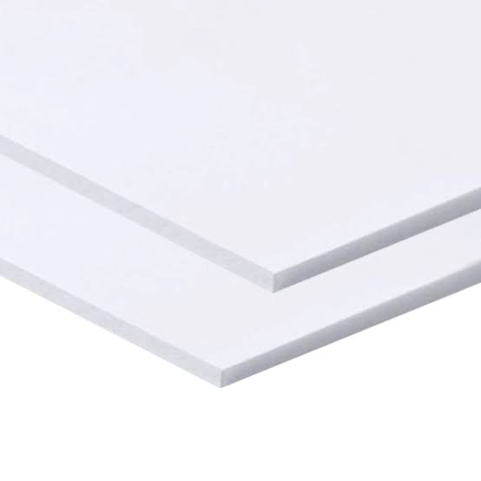
PVC BLANCO (3050x2050) | PRECIO
1mm | 25.90 €
2mm | 32.50 €
3mm | 37.15 €
4mm | 50.15 €
5mm | 62.50 €
6mm | 75.50 €
8mm | 99.90 €
10mm | 123.90 €
19mm 3050x1560 | 229.00 €
19mm 3050x1220 | 179.00 €
30mm 3050x1220 | 319.00 €

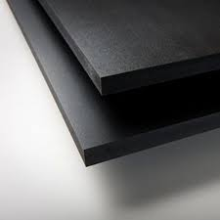
PVC NEGRO (3050x2050) | PRECIO
3mm | 47.50 €
5mm | 85.90 €
10mm | 157.90 €
19mm 3050 X 1560 | 249.00 €

COLORES: VERDE, GRIS, AMARILLO, ROJO, AZUL
3mm | 68.50 €
5mm | 105.90 €

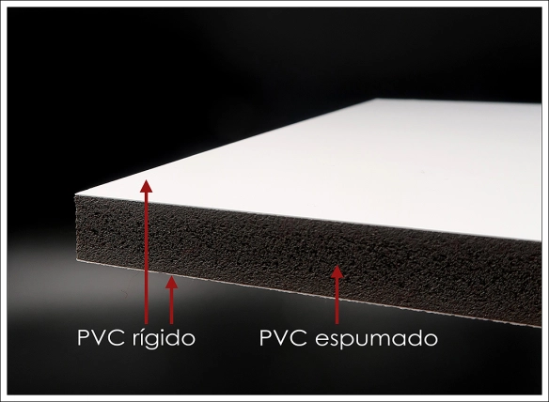
En la medida de 3050 x 1560 mm rogamos consultar disponibilidad.

PVC Blanco/Nucleo Negro (3050x1560) | PRECIO
5mm | 0.00 €
10mm | 139.00 €

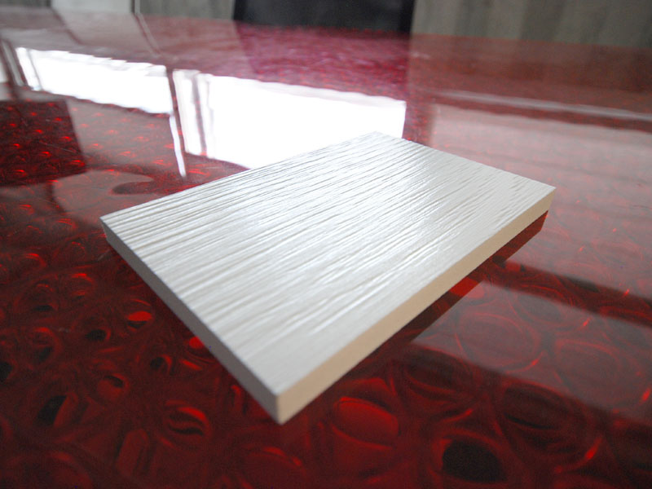

PVC Efecto Madera 3050 X 1220 | PRECIO
10mm | 129.00 €

 | Policarbonato Celular
 |  | Disponibles cortadas a medida

 | Julian | 604195873 Malaga / Cadiz
 | Jose Miguel | 657652706 Grx / Jaen / Alm

Espesor | Placa (6000x2100) | ½ Placa (3000x2100)
4MM INCOLORO | 72.00 € | 36.00 €
6MM INCOLORO | 117.00 € | 58.50 €
8MM INCOLORO | 135.00 € | 67.50 €
10MM INCOLORO | 152.00 € | 76.00 €
16MM INCOLORO | 214.50 € | 107.25 €
20MM INCOLORO | 255.00 € | 127.50 €
25MM INCOLORO | 295.00 € | 147.50 €
32MM INCOLORO | 322.00 € | 161.00 €

Blanco Roto + 10% y Hielo + 5%
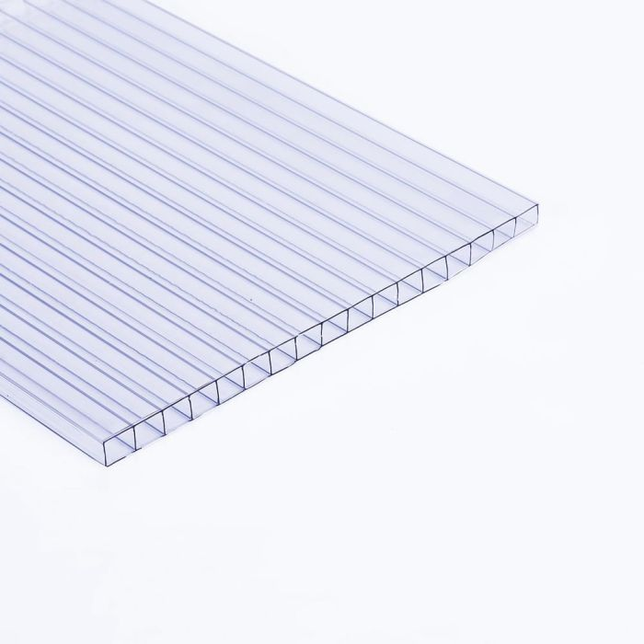
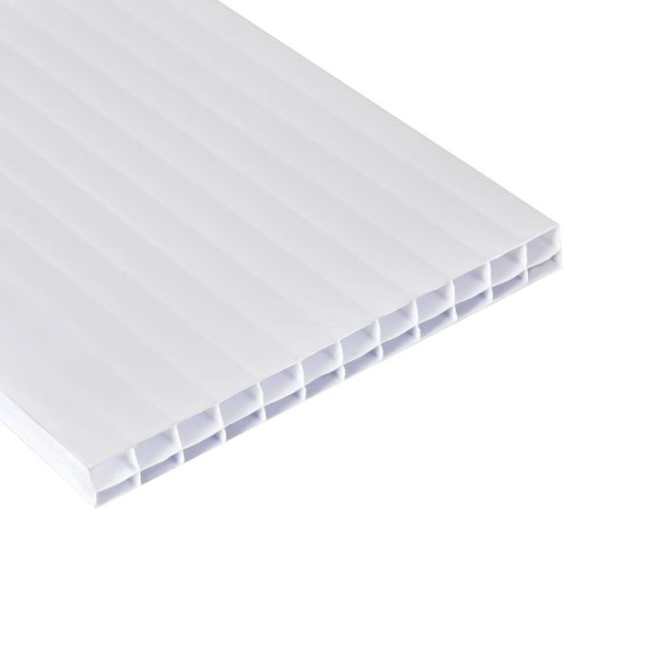

 | Metacrilato
 |  | Disponibles cortadas a medida

 | Julian | 604195873 Malaga / Cadiz
 | Jose Miguel | 657652706 Grx / Jaen / Alm

COLADA | Placa (3050x2030) | ½ Placa (1525x2030)
3mm INCOLORO | 151.00 € | 75.50 €
4mm INCOLORO | 201.00 € | 100.50 €
5mm INCOLORO | 251.00 € | 125.50 €
6mm INCOLORO | 302.00 € | 151.00 €
8mm INCOLORO | 402.00 € | 201.00 €
10mm INCOLORO | 503.00 € | 251.50 €
15mm INCOLORO | 755.00 € | 377.50 €
20mm INCOLORO | 1,005.00 € | 502.50 €

Blanco y Hielo + 5% Colores 25% +

EXTRUSION | Placa (3050x2050) | ½ Placa (1525x2050)
2mm INCOLORO | 85.00 € | 42.50 €
3mm INCOLORO | 129.00 € | 64.50 €
4mm INCOLORO | 172.00 € | 86.00 €
5mm INCOLORO | 215.00 € | 107.50 €
6mm INCOLORO | 256.60 € | 128.30 €
8mm INCOLORO | 343.00 € | 171.50 €
10mm INCOLORO | 429.00 € | 214.50 €

Blanco y Hielo + 5%

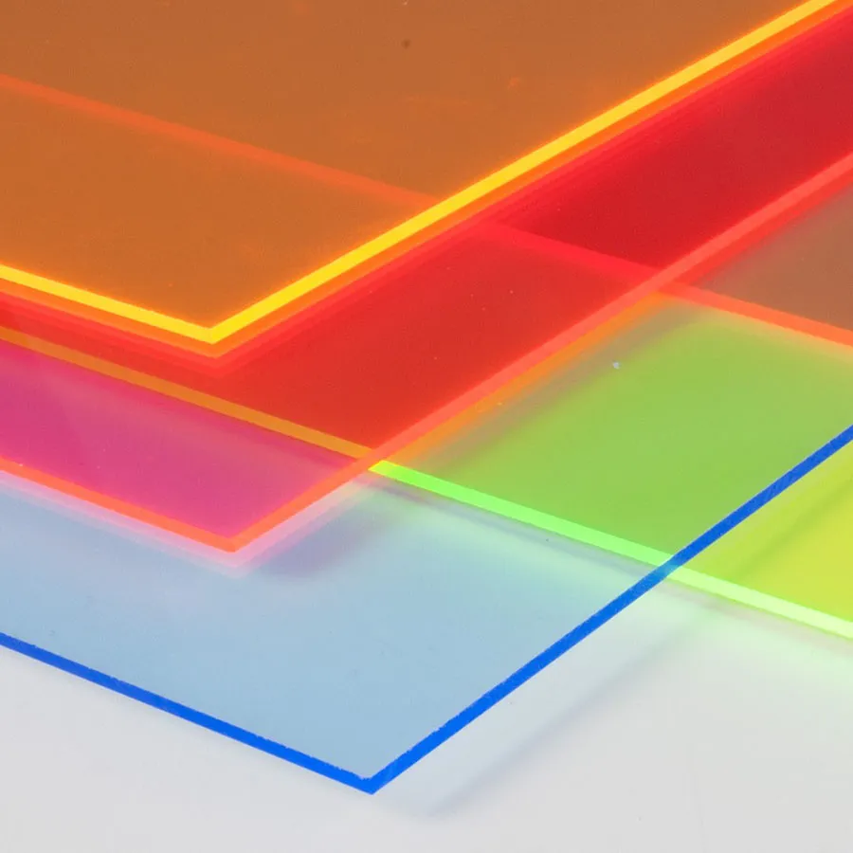

POLICARBONATO COMPUESTO

POLICAR. COMP. | Placa (3050x2050) | ½ Placa (1525x2050)

2MM INCOLORO | 95.50 € | 47.75 €
3MM INCOLORO | 142.00 € | 71.00 €
4MM INCOLORO | 190.00 € | 95.00 €
5MM INCOLORO | 239.00 € | 119.50 €
6MM INCOLORO | 285.00 € | 142.50 €
8MM INCOLORO | 385.00 € | 192.50 €
10MM INCOLORO | 475.00 € | 237.50 €

Blanco y Hielo + 5%

 | Composite
 |  | Disponibles cortadas a medida

 |  | Julian 604195873 Malaga / Cadiz
 |  | Jose Miguel 657652706 Grx / Jaen / Alm

PERFIL 0.21mm
MEDIDAS | ESPESOR | COLORES |  | € PLACA
3050X1500 | 2MM | ETALB. BLANCO (BR/MAT) |  | 76.50€
3050X1500 | 3MM | PV BL-NEG.SILVER |  | 87.50€
3050X1500 | 3MM | ROJO/AZUL - VERDE/AMARILLO |  | 87.50€
3050X1500 | 4MM | PV BLANCO (BR/MAT) |  | 93.15€
3050X2000 | 3MM | BLANCO PV (BR/MAT) |  | 126.90€
3050X2000 | 3MM | BLANCO ELVAL (MATE 2 CARAS) |  | 128.90€

PERFIL 0.3mm
MEDIDAS | ESPESOR | COLORES
3050X1500 | 3MM | BLANCO-PLATA-NEGRO |  | 103.25€
3050X1500 | 3MM | AZUL/AZUL - ROJO/ROJO |  | 103.25€
3050X1500 | 3MM | ESMERILADO/PLATA |  | 108.40€
3050X2000 | 3MM | BLANCO (MATE 2 CARAS) |  | 151.00€
3050X2000 | 3MM | BL/NEG (MATE 2 CARAS) |  | 151.00€
3050X2000 | 3MM | NEG (BRILLO/MATE) |  | 151.00€
3050X1500 | 3MM | ANTRACITA |  | 103.25€
3050X1220 | 3MM | ESPEJO |  | 145.90€
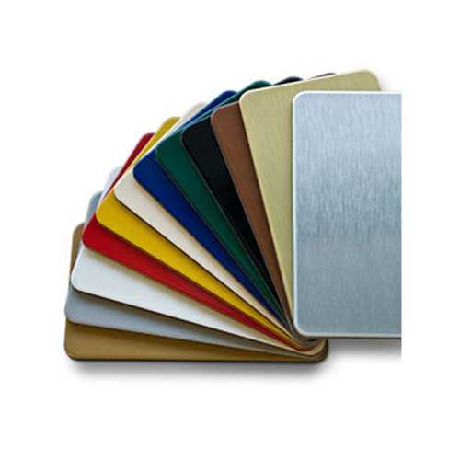
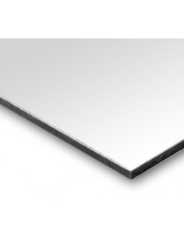
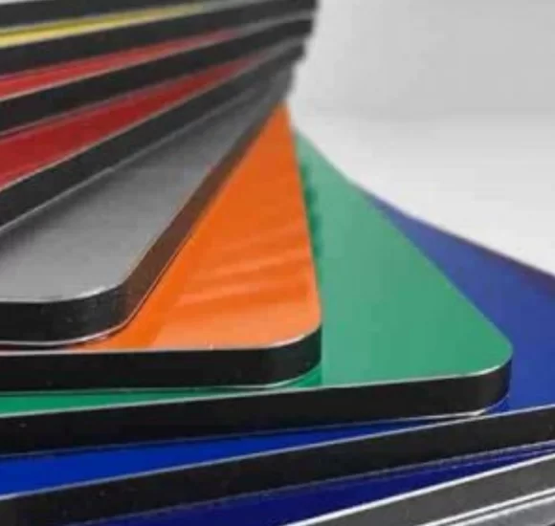

 | Panelplast - Pegasus
 |  | Disponibles cortadas a medida

 | Julian | 604195873 Malaga / Cadiz
 | Jose Miguel | 657652706 Grx / Jaen / Alm

MM | ESPESOR | PRECIO €
3050x2030 | 10mm | 85.00 €
3050x1530 | 10mm | 65.00 €
3050x2030 | 19mm | 112.00 €
3050x2030 | 30mm | 153.00 €

DISPONIBILIDAD EN COLOR NEGRO. CONSULTAR
Panel sándwich con núcleo de espuma de poliestireno extruido XPS
recubierto de un film de 300mic. de PVC blanco
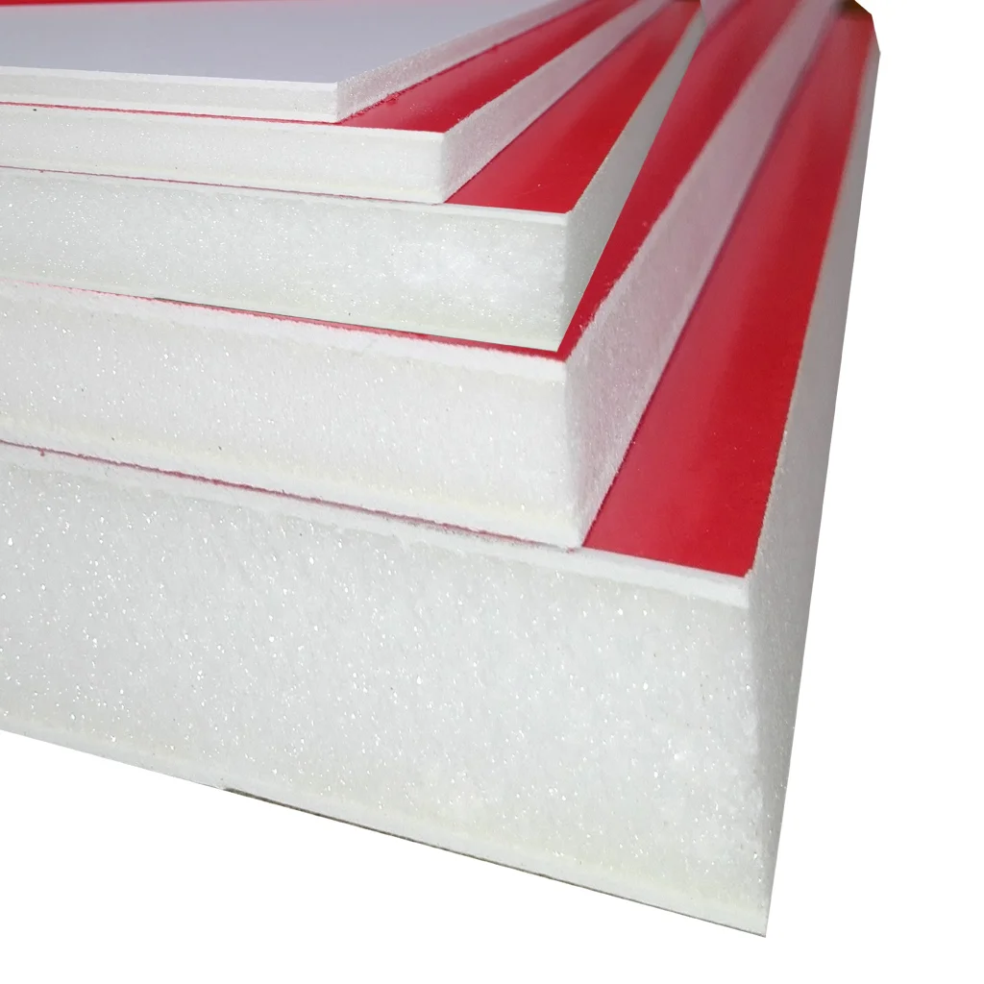

 |  | Carton Pluma

 | Julian | 604195873 Malaga / Cadiz
 | Jose Miguel | 657652706 Grx / Jaen / Alm

GEOFOAM | MEDIDA | PLANCHAS CAJA | PRECIO

S/ADH | 70x100 5mm | 25 | 4.30 €
S/ADH | 100x140 5mm | 25 | 6.89 €
S/ADH | 100x200 5mm | 25 | 9.05 €
S/ADH | 122x244 5mm | 20 | 14.50 €

C/ADH | 70x100 5mm | 25 | 5.98€
C/ADH | 100x140 5mm | 25 | 10.40 €
C/ADH | 100x200 5mm | 25 | 14.50 €
C/ADH | 122x244 5mm | 20 | 23.50 €

S/ADH | 70x100 10mm | 15 | 5.80 €
S/ADH | 100x140 10mm | 15 | 10.50 €
S/ADH | 100x200 10mm | 10 | 14.50 €
S/ADH | 122x244 10mm | 10 | 22.50 €

C/ADH | 70x100 10mm | 15 | 8.10 €
C/ADH | 100x140 10mm | 15 | 14.30 €
C/ADH | 100x200 10mm | 10 | 20.50 €
C/ADH | 122x244 10mm | 10 | 34.50 €

GEOFOAM plus | MEDIDA | PLANCHAS CAJA

S/ADH | 140x300 5mm | 15 | 28.90 €
S/ADH | 152x305 5mm | 15 | 32.50 €

C/ADH | 140x300 5mm | 15 | 43.50 €
C/ADH | 152x305 5mm | 15 | 48.50 €

S/ADH | 140x300 10mm | 8 | 42.50 €
S/ADH | 152x305 10mm | 8 | 44.30 €

C/ADH | 140x300 10mm | 8 | 49.00 €
C/ADH | 152x305 10mm | 8 | 52.00 €

POLIPROPULENO ALVEOLAR
NIDO ABEJA

ESPESOR | DESCRIPCION | MEDIDA | PESO | PRECIO €

2.4mm | NORMAL/SMOOTH | 3050x2050 | 450 gr | 19.80 €
2.6mm | SMOOTH | 3050x2050 | 600 gr | 26.40 €
3mm | SMOOTH | 3050x2050 | 900 gr | 35.20 €
3mm | NORMAL/SMOOTH | 3050x2050 | 900 gr | 38.50 €
5mm | SMOOTH | 3050x2050 | 1600 gr | 60.50 €
5mm | NORMAL/SMOOTH | 3050x2050 | 1600 gr | 63.80 €
5mm | NORMAL/SMOOTH | 3050x2050 | 1600 gr | 66.00 €
8mm | NORMAL/SMOOTH | 3050x2050 | 2000 gr | 77.00 €

